상품제안서
휴대용 선풍기 미니 선풍기 탁상용 넥밴드 선풍기 넥풍기 F37 | 상품코드: F30747

 |  |  |  |  |  |  | 02-412-0044 | www.easy1.co.kr
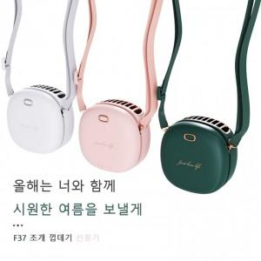

【상세/제작정보】 | 실크인쇄시 동판비 40000원 별도 결제입니다.

【인쇄/포장옵션】 | 실크, DTF1곳 / 포장지포장

【공급단가】 | 수량 | 50~ | 100~ | 500~ | 1,000~ | 2,000~
*VAT별도 | 단가 | 16,870원 | 16,600원 | 16,200원 | 15,790원 | 15,520원

【상품 URL】 | https://dev.easy1.co.kr:443/src/goods_detail.php?gdno=30747

